HESAPLAMA TABLOSU
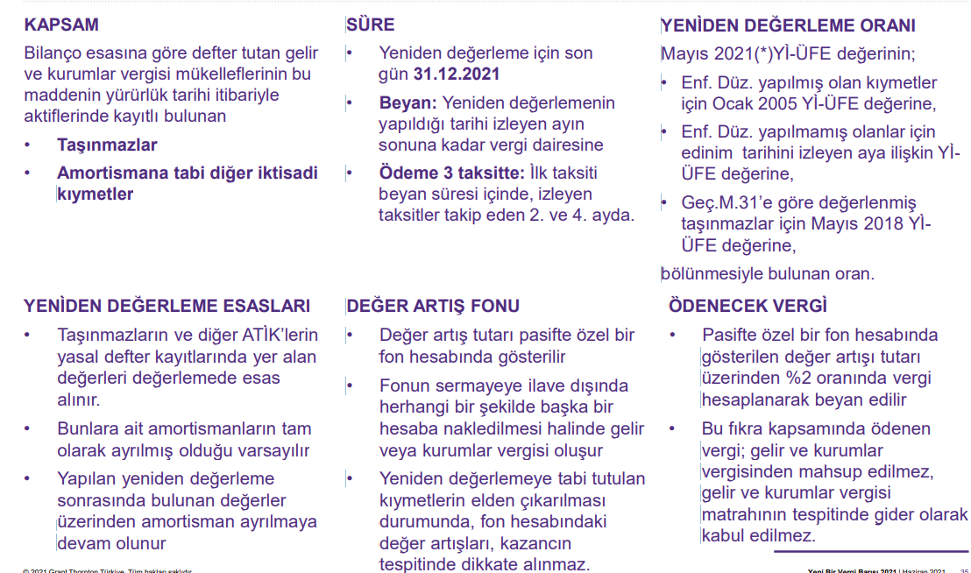
7326 KANUN MADDE 11 YENİDEN DEĞERLEME HESAPLAMA TABLOSU
FİRMA: |  |  |  |  |  |  | BU BÖLÜM OTOMATİK HESAPLANMAKTADIR.
Sıra No | Sabit Kıymet Kodu | TAŞINAMAZ Açıklaması | Taşınmazın Mizanda Görünen Toplam Maliyeti | Taşınmazın Mizanda Görünen Top. Bir. Amort. | Net Aktif Degeri | TAŞINMAZIN ALIM TARİHİ | Taşınmaz Aktifleştirme Tarihine Esas Döneme Ait Yİ-ÜFE Değeri* | Değerleme Tarihi Yİ-ÜFE** | Katsayı*** | Değerlenmiş Toplam Maliyet | Değerlenmiş Toplam Amortisman | Toplam Maliyet Net Değer Artışı | Toplam Amortisman Net Değer Artışı | Taşınmaz Net Değer Artışı*** | Taşınmaz Net Değer Artışı Vergisi %2
1 | ÖRNEK | OFİS BİNASI | 1,000,000.00 | 280,000.00 | 720,000.00 | 01/01/2004 | 114.83092746 | 666.79 | 5.8067109164 | 5,806,710.92 | 1,625,879.06 | 4,806,710.92 | 1,345,879.06 | 3,460,831.86 | 69,216.64
2 |  |  |  |  | - |  | 114.83092746 | 666.79 | 5.8067109164 | - | - | - | - | - | -
3 |  |  |  |  | - |  | 114.83092746 | 666.79 | 5.8067109164 | - | - | - | - | - | -
4 |  |  |  |  | - |  | 114.83092746 | 666.79 | 5.8067109164 | - | - | - | - | - | -
5 |  |  |  |  | - |  | 114.83092746 | 666.79 | 5.8067109164 | - | - | - | - | - | -
6 |  |  |  |  | - |  | 114.83092746 | 666.79 | 5.8067109164 | - | - | - | - | - | -
7 |  |  |  |  | - |  | 114.83092746 | 666.79 | 5.8067109164 | - | - | - | - | - | -
8 |  |  |  |  | - |  | 114.83092746 | 666.79 | 5.8067109164 | - | - | - | - | - | -
9 |  |  |  |  | - |  | 114.83092746 | 666.79 | 5.8067109164 | - | - | - | - | - | -
10 |  |  |  |  | - |  | 114.83092746 | 666.79 | 5.8067109164 | - | - | - | - | - | -
11 |  |  |  |  | - |  | 114.83092746 | 666.79 | 5.8067109164 | - | - | - | - | - | -
12 |  |  |  |  | - |  | 114.83092746 | 666.79 | 5.8067109164 | - | - | - | - | - | -
13 |  |  |  |  | - |  | 114.83092746 | 666.79 | 5.8067109164 | - | - | - | - | - | -
 |  |  | 1,000,000.00 | 280,000.00 | 720,000.00 |  |  |  |  | 5,806,710.92 | 1,625,879.06 | 4,806,710.92 | 1,345,879.06 | 3,460,831.86 | 69,216.64

 | *AKTİFE KAYIT TARİHİNİ TAKİP AYI İFADE EDEN Yİ-ÜFE DEĞERİDİR. KAYIT TARİHİ 01.01.2005 ÖNCESİ İSE Yİ-ÜFE DEĞERİ OCAK 2005 Yİ-ÜFE DEĞERİ ALINACAKTIR.
 | ** KANUNUN YAYINLANDIĞI AYDAN ÖNCEKİ AYA AİT Yİ-ÜFE DEĞERİDİR. MAYIS 2021
 | ***DEĞERLEME TARİHİNE ESAS Yİ-ÜFE DEĞERİNİN TAŞINMAZIN AKTİFLEŞTİRME TARİHİNE ESAS Yİ-ÜFE DEĞERİNE BÖLÜNMESİYLE OLUŞAN DEĞERDİR.
 | ****DEĞER ATRIŞI PASİFTE ÖZEL FONLAR HESABINDA TAKİP EDİLİR.

